INTRODUCCIÓN A GRÁFICOS
 | INTRODUCCIÓN A GRÁFICOS

Aunque no lo creas graficar con Microsoft Excel es una tarea muy sencilla y hasta podemos decir que es automática, ya que el propio programa cuenta con gráficos predeterminados y nuestra única tarea es proporcionarle los datos, corregir colores, nombres etc. Por otra parte dependiendo del resultado que deseamos obtener esta tarea puede volverse muy compleja. Asi que en este curso básico daremos una breve introducción para poder adentrarnos en el mundo de los gráficos con Microsoft Excel.

Paso 1

Lo primero que debemos hacer es preparar los datos que deseamos graficar. Para este caso utilizaremos un rango de celda y más adelante trabajaremos con las tablas.

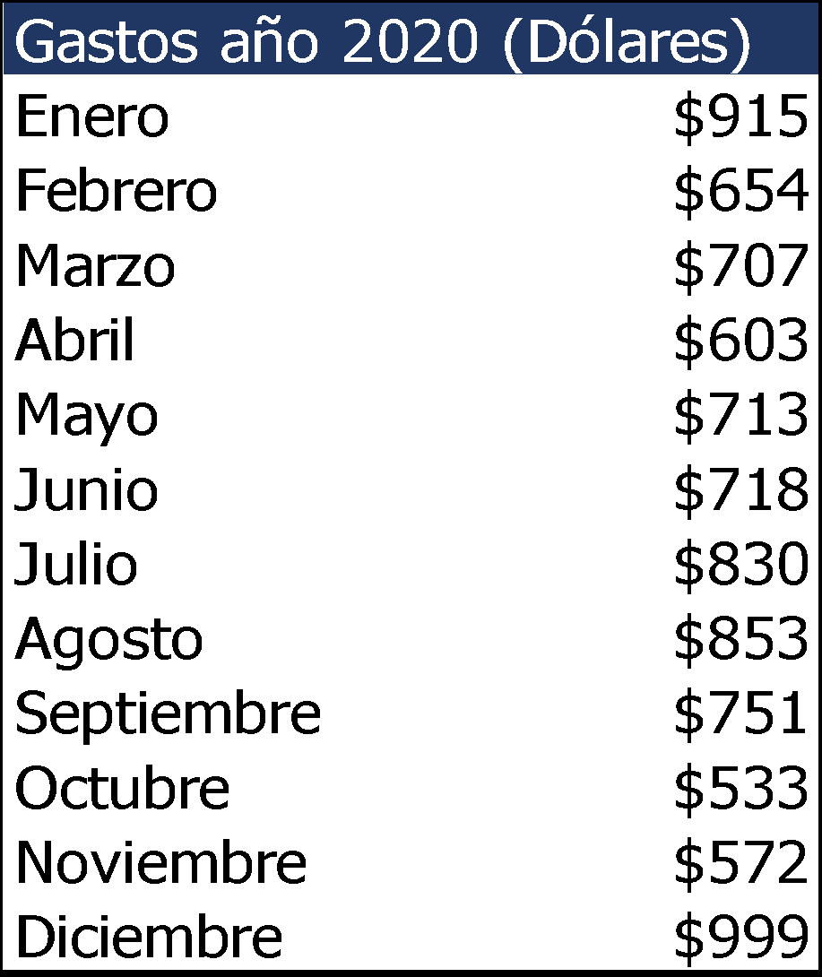

Paso 2

Seleccionamos nuestros datos y nos dirigimos a la pestaña "Insertar", "Gráficos" y seleccionamos gráficos recomendados. Con esta opción Excel nos sugerirá el gráfico que mejor se adapte a los datos proporcionados. Luego presionamos ACEPTAR. Observación: Es muy importante omitir las celdas combinadas en nuestra selección para evitar errores, en este caso omitimos el encabezado "Gastos año 2020 (Dólares)" dado que es una celda combinada.

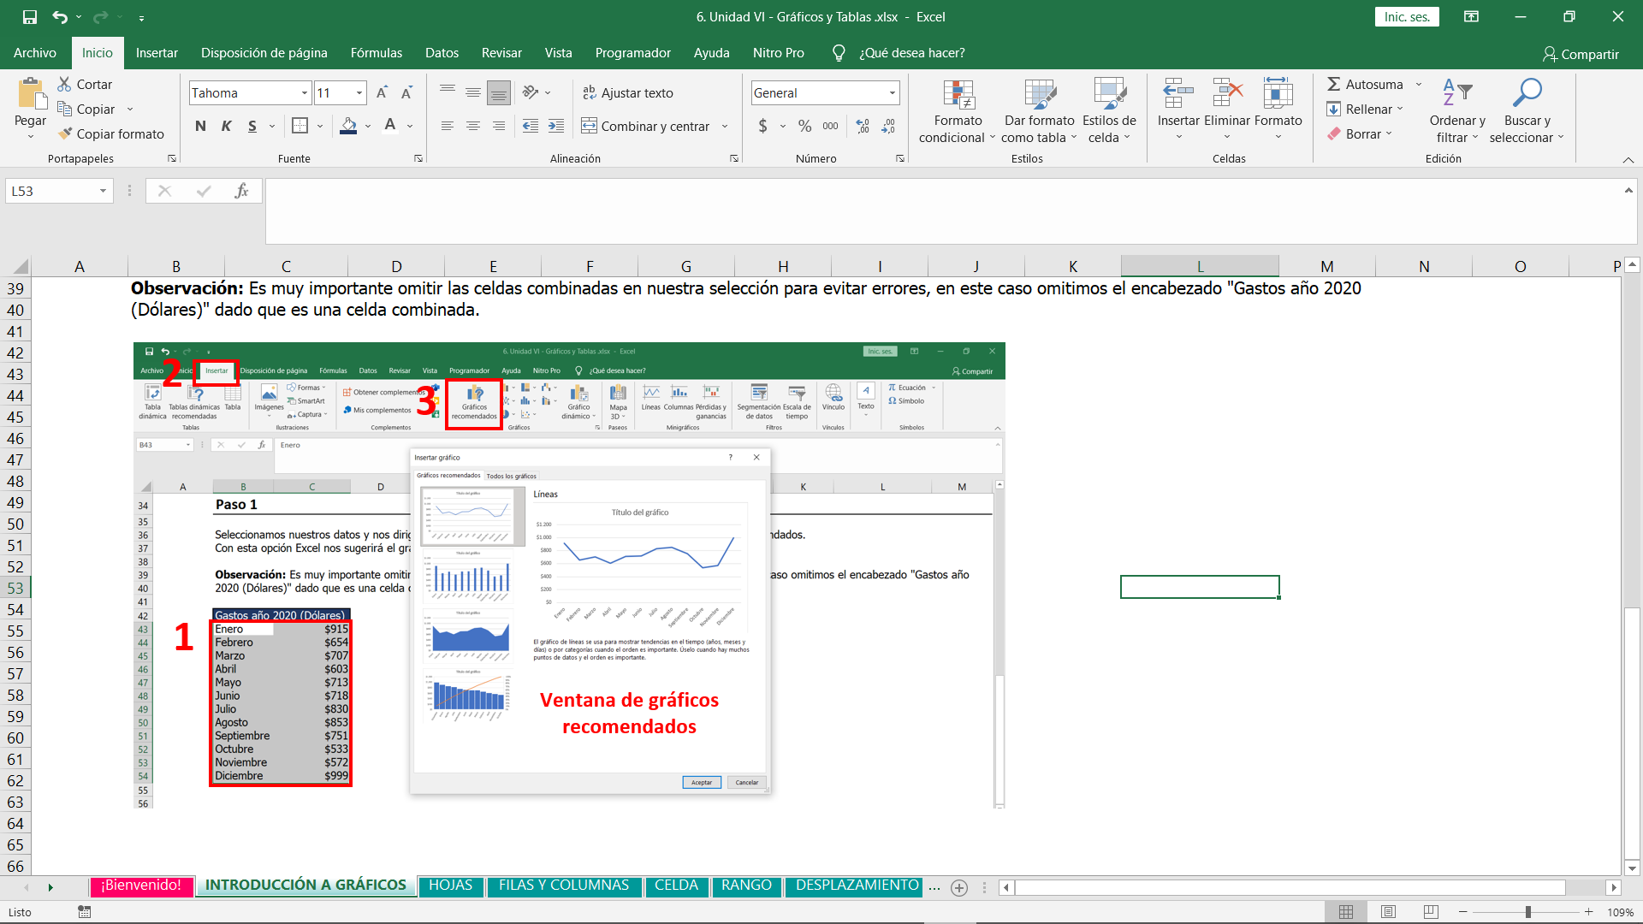

Resultado

Como podemos observar, Excel interpretó de manera automática los datos porporcionados y nos sugirió utilizar un gráfico de líneas. Siempre podemos utilizar esta herramienta automática como un punto de partida pero como podemos observar existen detalles que ajustar como por ejemplo el título, el color etc. Asi que en las siguientes hojas nos adentraremos en las ediciones de los gráficos circulares, de barras y de líneas.

Gastos año 2020 (Dólares)
Enero | $915
Febrero | $654
Marzo | $707
Abril | $603
Mayo | $713
Junio | $718
Julio | $830
Agosto | $853
Septiembre | $751
Octubre | $533
Noviembre | $572
Diciembre | $999

Realiza los mismos pasos del ejemplo anterior.

Gastos año 2020 (Dólares)
Enero | $915
Febrero | $654
Marzo | $707
Abril | $603
Mayo | $713
Junio | $718
Julio | $830
Agosto | $853
Septiembre | $751
Octubre | $533
Noviembre | $572
Diciembre | $999

Edición de Gráficos
Edición de Gráficos

A pesar de que hay una gran variedad de gráficos dentro de Excel, practicamente a todos se les puede aplicar las mismas configuraciones. Ahora trabajaremos con nuestro ejemplo (Gráfico de lineas) y luego con ayuda del profesor practicarás con los gráficos circulares y de barras.
Cambiar Diseño

Al seleccionar nuestro gráfico se nos desplegará dos nuevas pestañas que conforman a la "Herramienta de gráficos" que son "Diseño" y "Formato" respectivamente. Aquí nuevamente Excel nos ofrece un punto de partida con diseños preestablecios y otras configuraciones bastantes intuitivas como podemos observar.

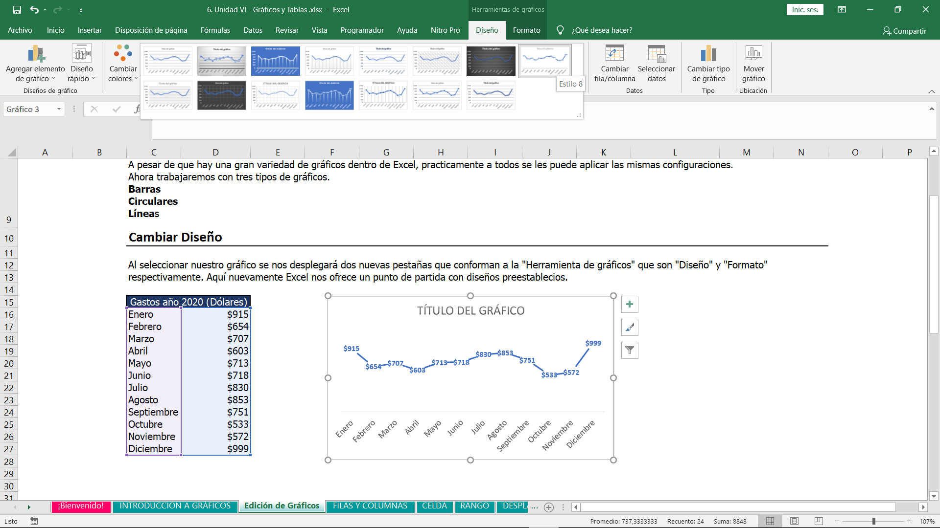

Cambiar el Título

Para cambiar el título de un gráfico basta con hacer doble clic sobre el título genérico y escribir el nuevo.

Gastos año 20202
Gastos año 2020 (Dólares)
Enero | $915
Febrero | $654
Marzo | $707
Abril | $603
Mayo | $713
Junio | $718
Julio | $830
Agosto | $853
Septiembre | $751
Octubre | $533
Noviembre | $572
Diciembre | $999

Elementos de gráfico

Cuando seleccionamos nuestro gráfico encontraremos tres botones nuevos, el primero con el símbolo de cruz +, se denomina "Elementos de gráficos" y aquí podremos habilitar ciertas opciones. Para este caso mararemos la opción de "Líneas de cuadrículas". La segunda opción en forma de brocha, corresponde al atajo de "Diseño" en el primer apartado.

Filtros de Gráfico

La última opción que encontramos al seleccionar el gráfico es la de "FILTRAR" que está representada por un embudo. Esta opción nos permite seleccionar qué datos queremos representar en el gráfico, y los datos no seleccionados se omiten, De esta manera evitamos eliminar datos de nuestra tabla matriz. Para continuar con el ejemplo filtraremos solo los primeros 6 meses, de enero a Junio.

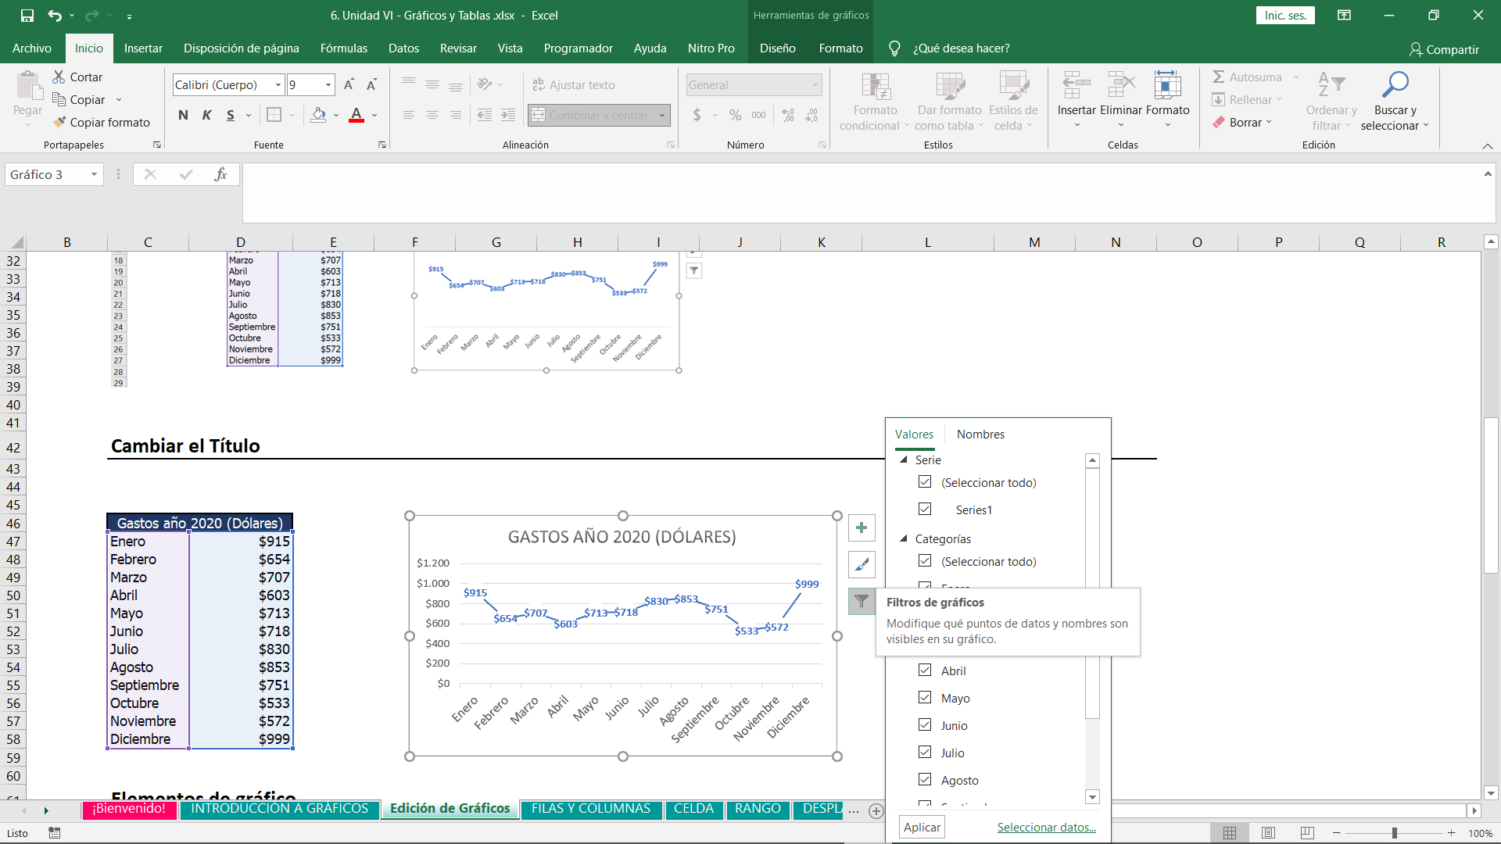

Cambiar color de la línea

Una vez realizado el filtro cambiamos el título a "Gastos primer semestre 2020" y hacemos clic o doble clic solamente sobre la línea que por el memento está de color azul. Una vez realizado esto se nos desplegará una nueva venta a la derecha de nuestro libro de Excel. Observación: A medida que seleccionamos otros elementos como por ejemplo el título veremos que esa ventana de la derecha irá cambiando de nombre y herramientas de forma automática para trabajar con ese elemento en particular. Una vez realizada la selección de la linea, verificamos que estamos en "Formato de Serie" que tiene el icono de un bote de pintuta y en la parte de color cambiamos a "VERDE"

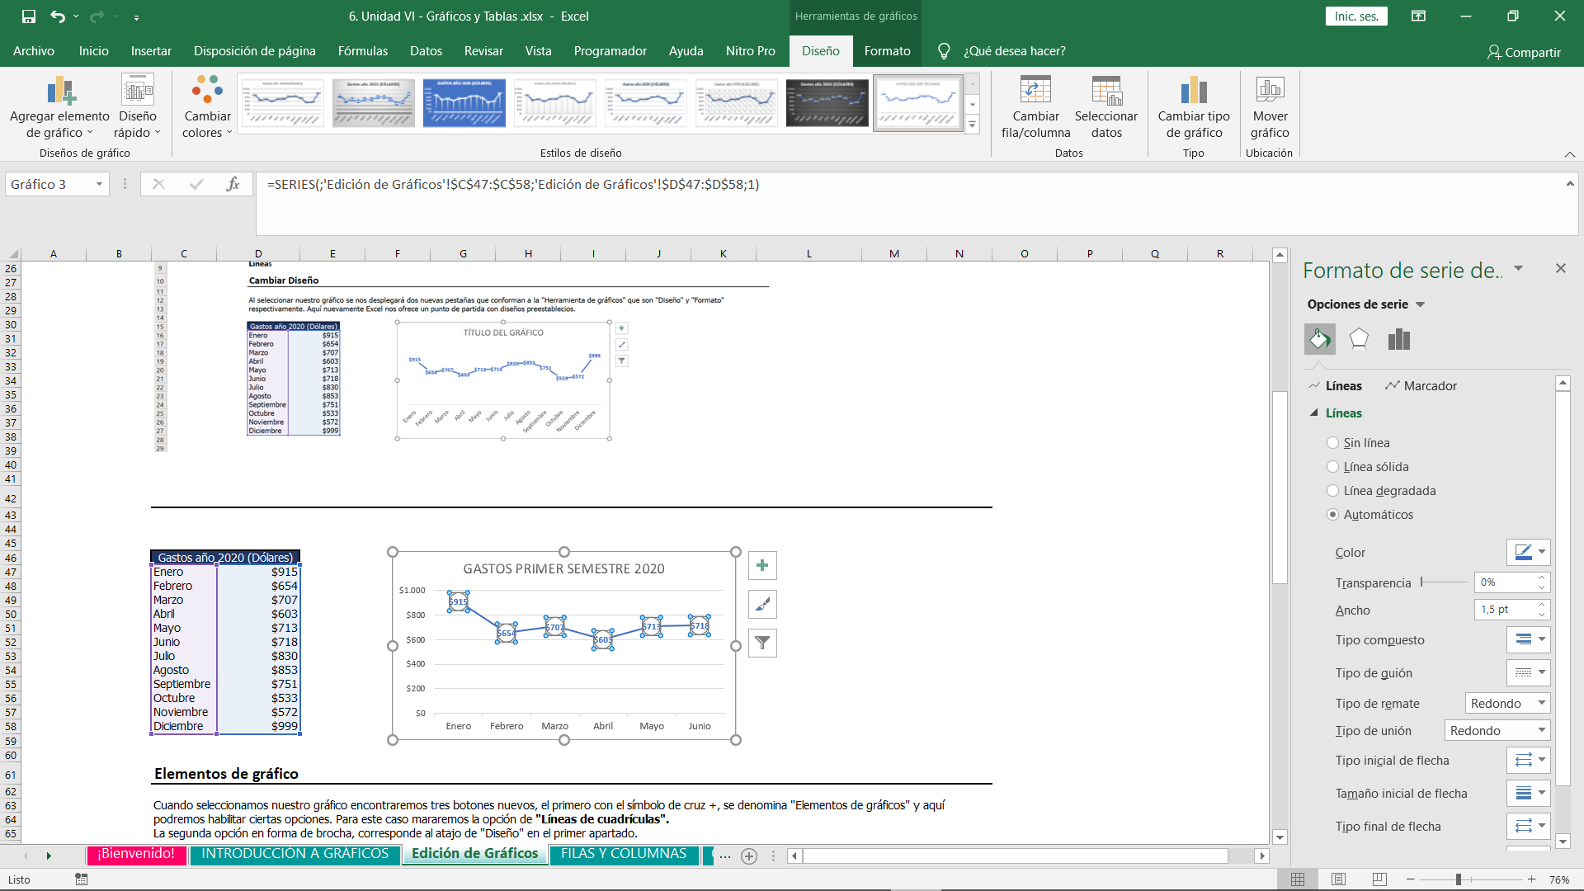

Ajustar los valores del Eje

También es posible ajustar los valores numéricos predetermidados del eje del gráfico, solamnete hacemos doble clic en los números y se nos desplegará una nueva ventana denominada "Dar formato a eje". En el sector de "límites" / "mínimos" colocamos el primer valor de nuestra escala (el valor por el cuál va a comenzar) y en mácimo, el último valor de nuestra escala. Tambén es posible alterar el rango de variación de la escala, en este caso dejamos en 50, para que aumente de esta manera: 500, 550, 600 etc.

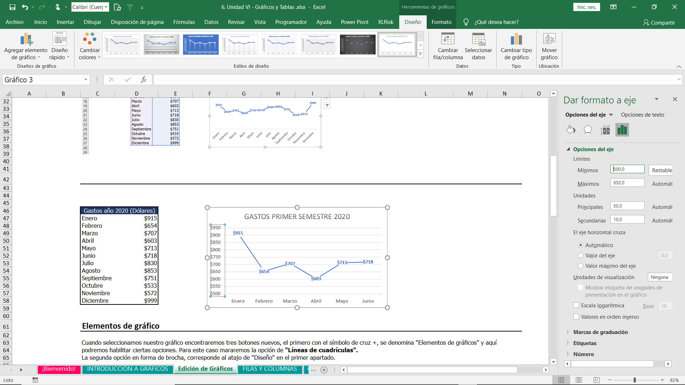

Practica: Realiza los mismos pasos del ejemplo anterior.

Crea un gráfico de líneas con los siguientes datos.
Cambia el título por "Gastos del segundo semestre" y coloca un diseño predeterminado a tu gusto.
Coloca Lineas de cuadrícula al gráfico.
Filtra los último 6 Meses.
Cambia el color de la línea a negro.
Ajusta el eje para colocar como mínimo 500 y como mácimo 999.

Gastos año 2020 (Dólares)
Enero | $915
Febrero | $654
Marzo | $707
Abril | $603
Mayo | $713
Junio | $718
Julio | $830
Agosto | $853
Septiembre | $751
Octubre | $533
Noviembre | $572
Diciembre | $999

Gráficos Ejercicios
 | GRÁFICOS - EJERCICIOS

 | Gráfico Circular

 | Teniendo en cuenta los siguientes datos inserta un gráfico circular con las siguientes características. 1. Título "TOY STORY 3". 2. Coloca un diseño predetermidado que permita ver los datos en porcentaje.

 | Venta de boletos de CINE
 | Edad | Cantidad
 | 5 a 10 años | 60
 | 11 a 16 años | 30
 | 17 a 22 años | 45
 | 22 a 27 años | 50
 | 28 a 32 años | 65
 | 33 a 38 años | 12
 | 39 a 43 años | 60

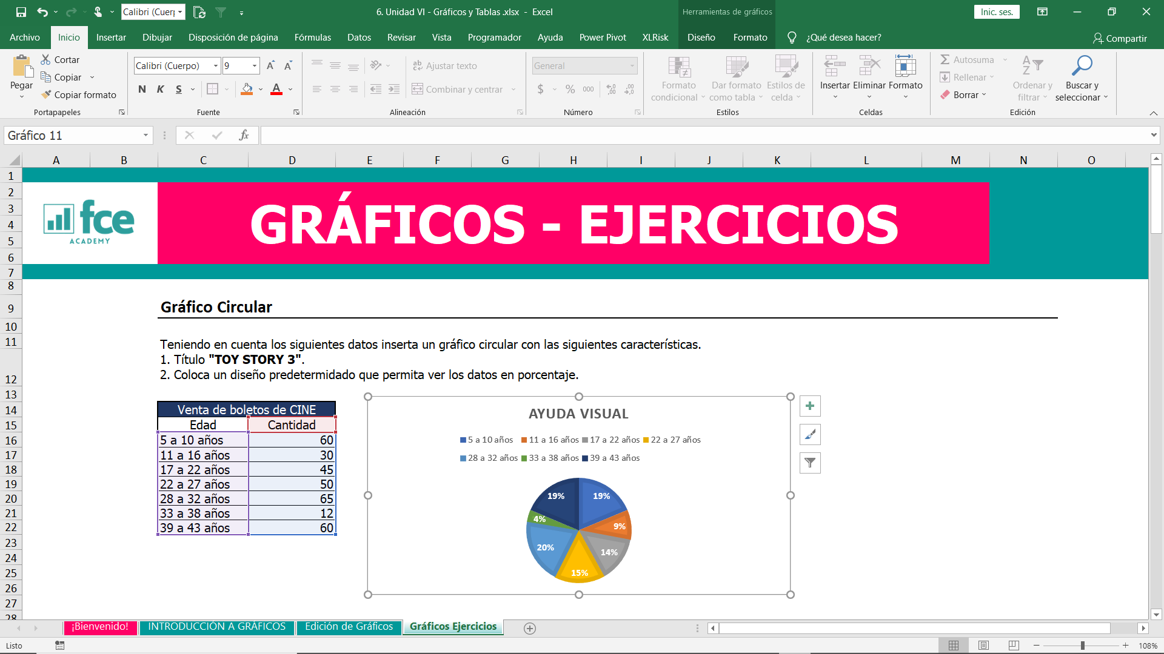

 | Gráfico de Barras

 | Crea un gráfico de barras con los siguientes datos y aplica las siguientes configuraciones. 1. Ajusta el eje para que termine en 500 y coloca como título "Estudiantes 2020" 2. Coloca una linea de tendencia (se encuentra en elementos del gráfico) 3. Coloca las etiquetas de gráfico sobre la barra. 4. Elimina el eje de datos de la izquierda.

 | Alumnos 2020
 | Curso | Cantidad de Alumnos
 | Excel Báscio | 200
 | Excel Intermedio | 180
 | Excel Avanzado | 150
 | Excel Experto | 50
 | Excel Empresarial | 500
 | Excel Contable | 250

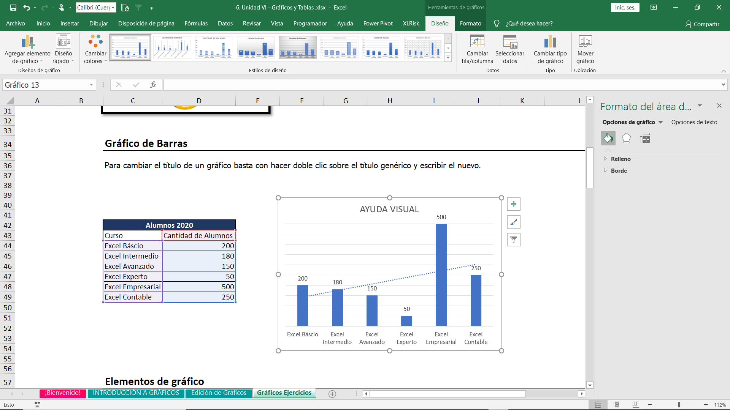

TABLAS - EJERCICIOS
TABLAS - EJERCICIO

Realiza el siguiente ejercicio

1. Convierte el rango de datos a una tabla de Excel, para ello selecciona el rango completo y presiona el atajo de CONTROL + T. 2. Crea una nueva columna a tu tabla (el formato se copiará automáticamente) y renómbrala como "Ventas Totales", dentro de esa columna realiza la operación de multiplicar la columna de cantidad vendida por el precio de venta. OBSERVACIÓN: Notarás que la fórmula llevará el nombre de tu columna y que también automáticamente se aplicará esa formula para todas tus filas. 3. Ve a la pestaña diseño de tu tabla y cambia el nombre de "TABLA 1" a "VENTAS 2020". 4. Ve a la pestaña diseño e inserta los segmentadores de datos para tus productos. Selecciona tu segmentación, ve a opciones y agrega 3 columnas, luego ajusta el ancho del segmentador. 5. Ve a la pestaña de diseño de tu tabla y habilita las "FILAS DE TOTALES". 6. Por último desplázate hasta el final de tu tabla y para la columna de cantidad venidas halla el máximo y para el precio de ventas halla el promedio. (Te aparecerá una lista desplegable)

Ayuda visual
Producto | Cantidad Vendida | Precio de Venta
Pan Felipito (Kg.) | 37 | 49,632
Galleta (Kg.) | 17 | 15,181
Coquito (Kg.) | 43 | 37,048
Pan sándwich ( ½ kg.) | 46 | 39,323
Fídeo (Kg.) | 27 | 22,082
Poroto rojo (Kg.) | 37 | 45,103
Arroz (Kg.) | 50 | 21,173
Azúcar (Kg.) | 20 | 36,496
Harina de trigo (Kg.) | 43 | 34,020
Harina de maíz (Kg.) | 11 | 58,051
Locro (Kg.) | 48 | 44,892
Carne de res | 19 | 22,131
Carne de cerdo. | 49 | 17,797
Pollo | 21 | 27,190
Yerba Mate (Paq. 1 Kl.) | 35 | 46,412
Aceite de Girasol – 900cc | 48 | 49,749
Vinagre de 750 ml | 14 | 17,036
Salsa de Soja 450g | 39 | 33,888
Aceite de soja – 900cc | 24 | 16,975
Huevos de gallina (1/2doc.) | 19 | 36,916
Sal fina (500 gr.) | 41 | 12,298
Queso Paraguay (Kg.) | 38 | 27,264
Queso para Sandwich (Kg.) | 45 | 12,451
Leche Entera Sachet – 1lt | 15 | 11,638
Leche Entera larga vida – 1 lt. | 33 | 13,844
Yogurt Entero – 350 gr. | 16 | 46,074
Banana karape (Kg.) | 32 | 38,676
Cebolla (Kg.) | 17 | 27,607
Lechuga | 28 | 48,157
Locote (Kg.) | 18 | 57,267
Manzana (Kg.) | 45 | 29,207
Naranja (Kg.) | 31 | 13,995
Papa (Kg.) | 27 | 19,280
Tomate (Kg.) | 34 | 14,613
Zanahoria (Kg.) | 38 | 16,577
Zapallo Kg | 46 | 34,807
Mandioca (Kg.) | 35 | 50,099
Jabon de Tocador de 125 g | 10 | 51,132
Máquina de afeitar p/ hombre (Por Unidad) | 46 | 47,755
Máquina de afeitar p/ mujer (Por Unidad) | 28 | 39,981
Toallita higiénica de 8 unidades | 22 | 44,635
Desodorante Personal 150 ml | 19 | 25,007
Jabón en polvo (500 gr.) | 24 | 37,343
Papel Higiénico de 4 unidades | 32 | 28,821
Detergente (1/2 lt.) | 22 | 43,751
Lavandina (1 lt) | 20 | 48,571

